Sheet1
园林电动洒水车及托盘车采购
项目名称 |  | 园林电动洒水车及托盘车采购 |  | 总预算（元） |  |  | 43,000.00
一、 采购清单及技术要求
序号 | 名称 | 品牌（三选一） | 规格参数 | 数量 | 单位 | 单价(元) | 合计 (元) | 备注/图片
1 | 电动洒水车 （四轮） | 红乐 鑫东 泰阔 | 1.电动四轮，不锈钢水箱容量3立方，出水量可调节； 2.要求： ①包含雾炮水泵、洒水水泵，可高炮和鸭嘴喷洒、对地冲洗和雾炮，可外接水管，所有水泵为电动驱动；； ②5千瓦行走电机，100安72伏超威电池； ③前轮和后轮备胎一套； ④主要核心配件保修期不低于1年； 4.其他：乙方提供样板，经甲方确认后中标方供货； | 1 | 台 |  | 0 | 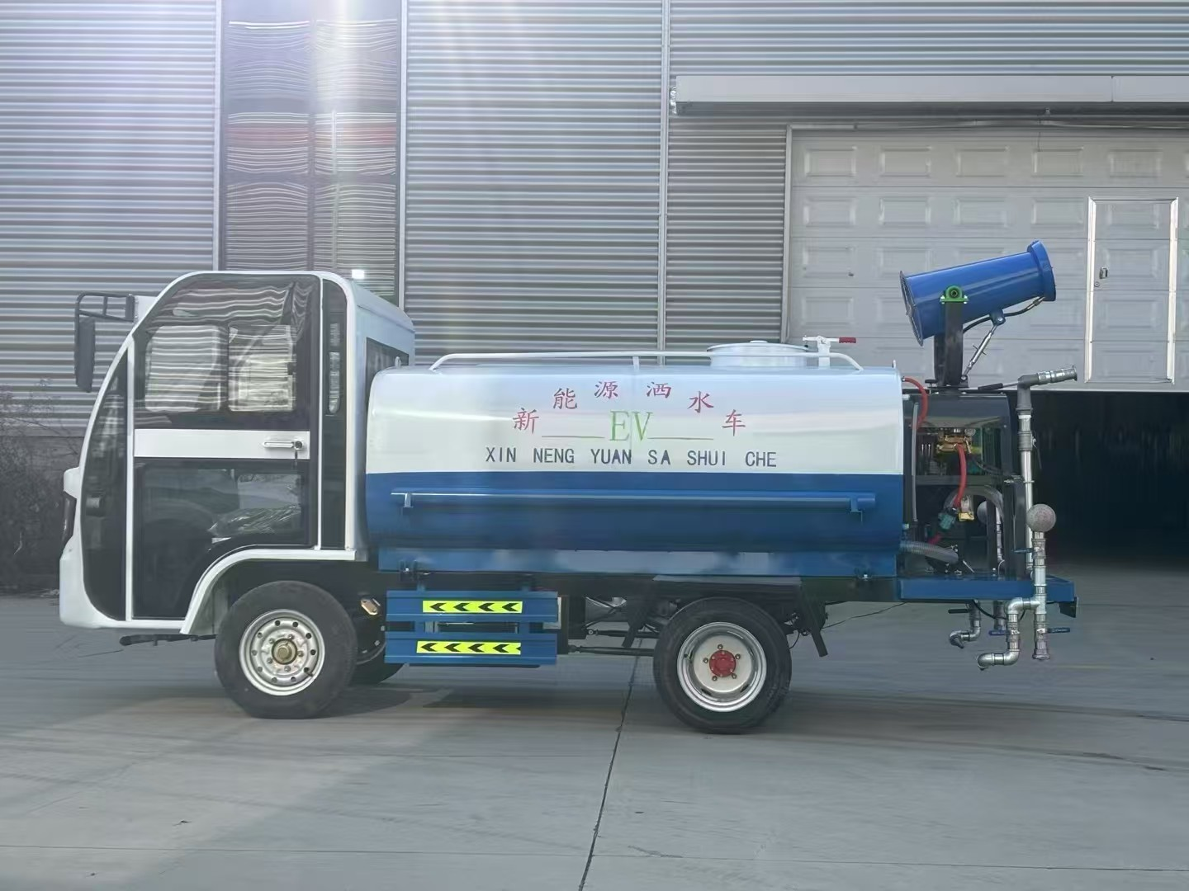
2 | 电动洒水车 （三轮） | 红乐 鑫东 泰阔 | 1.电动三轮，工程爬坡款，不锈钢水箱容量1.5立方，出水量可调节； 2.要求： ①包含雾炮水泵、洒水水泵，可高炮和鸭嘴喷洒、对地冲洗和雾炮，可外接水管,所有水泵为电动驱动； ②45AH,48伏超威电池； ③前轮和后轮备胎一套； ④主要核心配件保修期不低于1年； 4.其他：乙方提供样板，经甲方确认后中标方供货； | 1 | 台 |  | 0 | 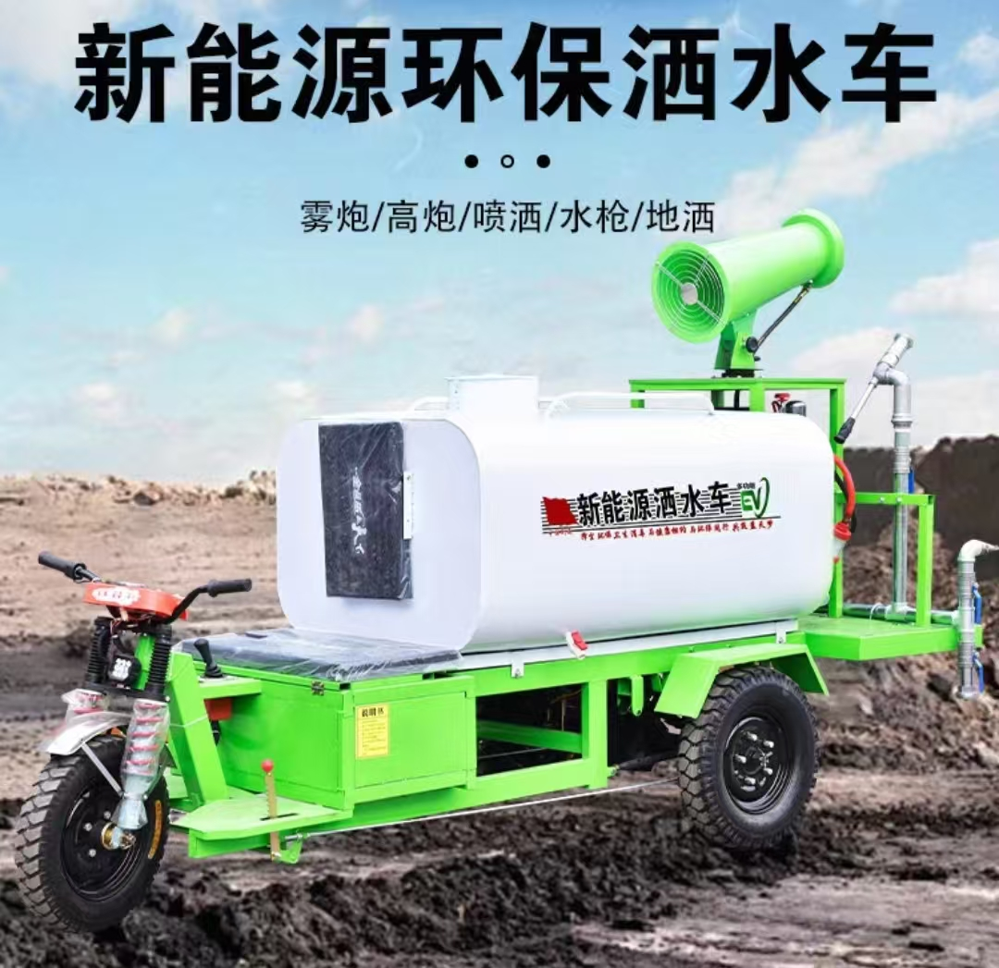
3 | 电动托盘车 | 好拉 汉威克 中立 | 1.全电动驱动，载重3T，电动行走及升降，实心橡胶越野大轮，叉距500-600mm； 2.要求： ①电控手柄操作，配电磁刹车，一体液压油缸，电机1500w； ②加厚货叉，适合沥青路面、水泥路面及平坦的土路使用； ③品牌大容量30A锂电池，可快拆； ④主要核心配件保修期不低于1年； 4.其他：乙方提供样板，经甲方确认后中标方供货； | 1 | 台 |  | 0 | 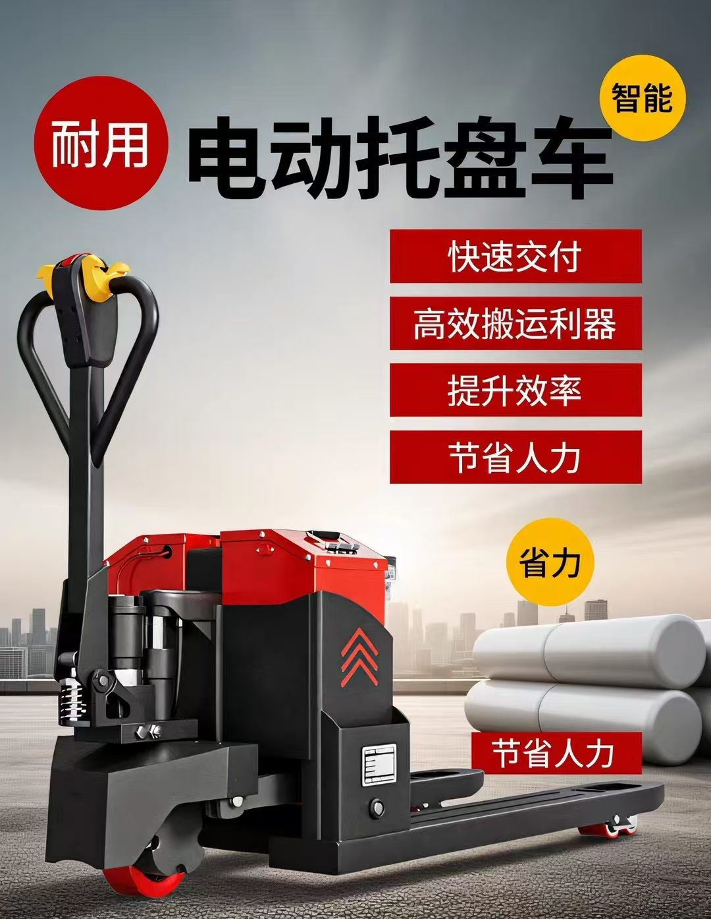
备注： 1.供货方需先提供实体样板，确定后供货，供货清单需按甲方要求执行； 2.供货方需安排专业安装人员，按甲方要求搬运并安装到指定位置，安装内容包括设备安装、水电管线安装、滤材装运安装等确保设备正常运行；
合计
1、务必按照附件清单报价并盖公司印章上传系统，若没上传将视为无效投标。 2、投标供应商须需在此表格进行报价，附件内容包含：检测报告（需求清单内★，若无则无需提供）、技术要求和商务要求，否则视为无效报价。 3、报价单位承诺不恶意低价谋取中标，必须对本项目的报价负责，承诺中标后严格按报价单内容保证质量及响应时间履行。 4、反拍投标文件因印刷模糊导致无法辨认，或部分内容缺失，直接认定为“实质性响应不足”，直接废标。 |  |  |  |  | 投标单位盖章区域 （需盖章）
二、商务要求
序号 | 目录 | 商务需求
（一）免费保修期内售后服务要求
1 | 免费保修期 | 货物免费保修期≥1年，时间自最终验收合格并交付使用之日起计算。
2 | 维修响应及故障解决时间 | 在保修期内，一旦发生质量问题，投标人保证在接到通知24小时内赶到现场进行修理或更换。
3 | 发生质量问题的处理方式 | 免费保修期内，如果有因质量问题而引起的损坏，中标人应对产品予以维修或更换，全部服务费和更换产品或配件的费用由中标人承担，中标人如不能修理或不能调换，按产品原价赔偿处理。
（二）其他商务要求
1 | 关于交货 | 1.1确定成交日后10天（日历日）内。
 |  | 1.2 投标人必须承担的设备运输、安装调试、验收检测和提供设备操作说明书、图纸等其他类似的义务。中标人应委派技术人员进行现场安装、调试，并提供货物安装调试的一切技术支持。安装调试的具体时间由使用方提前1天通知中标人。
 |  | 1.3 交货（具体）地点：深圳大学粤海校区
2 | 质量保证 | 2.保证所提供的产品全部采用优质材料和一流工艺制造而成，并未曾使用过的全新产品；所供产品均为原厂正品，决不使用任何劣货、假货等产品。
3 | 关于验收 | 3.1 投标人货物经过双方检验认可后，中标单位需提供盖章版的供货通知书、送货单、发票、E商城电子验收单。
 |  | 3.2 当满足以下条件时才可进行验收：（验收单位由使用方及物资采购与管理中心组成） 3.3准备万用表、测距仪、称重仪、坡度仪、秒表、绝缘电阻测试仪等专业工具；验收场地需满足车辆行驶、转向、负载测试需求（如平整路面、坡道、负载平台）。 3.4外观与标识：车身无划痕、变形，漆面均匀无脱落；焊接点牢固，无虚焊、漏焊。车辆铭牌清晰（含型号、电压、功率、制造商、生产日期），与投标品牌一致。 3.5 电池性能：核对电池类型、容量（Ah）、电压（V）与合同一致；满电状态下，按工况（匀速喷洒+间歇启停）测试续航≥标称值的90%。 3.6 洒水系统功能：前冲、后洒、侧喷、高压雾炮（如有）切换灵活，角度调节范围覆盖招标要求（如前冲射程≥10m）。水位监控：仪表盘实时显示水箱水量，低水位报警功能有效（≤10%容量时声光提示）。 3.7复杂路面：通过碎石路、坑洼路（深度≤10cm）时，底盘无刮擦，洒水系统无渗漏。 3.8电动托盘车： 额定载重：需现场加载3T砝码（或等效重物），验证标称值真实性；空载/满载状态下，货叉下沉量≤5mm（静态测试10分钟）。 叉距调节：实测叉距可在500-600mm范围内灵活调整（如通过螺栓/插销固定），调整后无松动，符合“适合沥青、水泥、平坦土路”的宽度适配性。明确电机、电池、液压油缸、电控系统、电磁刹车的保修期为自验收合格日起≥1年；人为损坏/不可抗力除外，故障响应时间≤24小时。
4 | 培训 | 4.投标人应派专业技术人员免费对采购单位指定人员进行定期培训及指导，直至其完全掌握货物的功能应用及基本故障处理技术。
5 | 关于知识产权 | 5.1提供的货物必须是合法厂家生产和经销的原包装产品（包括零配件），必须具备生产日期、厂家、厂址、产品合格证等。
 |  | 5.2投标人应保证采购人在使用货物或其任何一部分时，免受第三方提出的侵犯其专利权、商标权、著作权或其它知识产权的起诉或司法干预。投标人保证所提供软件的合法性，如果发生上述起诉或干预，则其法律责任均由中标人负责。所发生的任何知识产权纠纷与采购人无关。
6 | 关于商检 | 6.依据相关法律法规要求，如所提供的货物需由国家商检部门进行商检的，商检、检疫费用由中标人承担。
投标单位盖章区域（需盖章）

